8.配置図
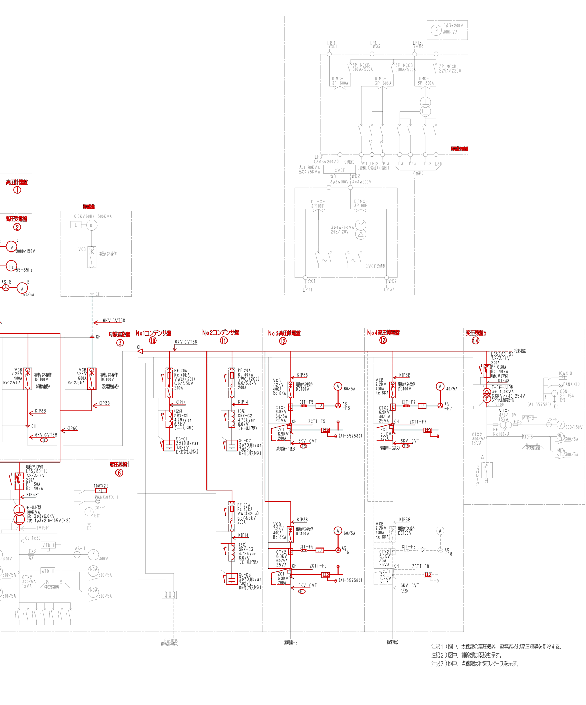
8.支障範囲・配置図
※ ED-02（仮設工事）・ED-02（受電所 平面図）・ED-04（受電所 単線結線図 改修後）より抜粋。仮設発電機の号機配置、作業区画、立入禁止範囲、資機材置場、揚重機械の設置位置・搬出入経路、進入路及び誘導員配置は現地確認のうえ追記する。
【ED-02 仮設工事（受電所・整備格納庫・補給倉庫棟）】
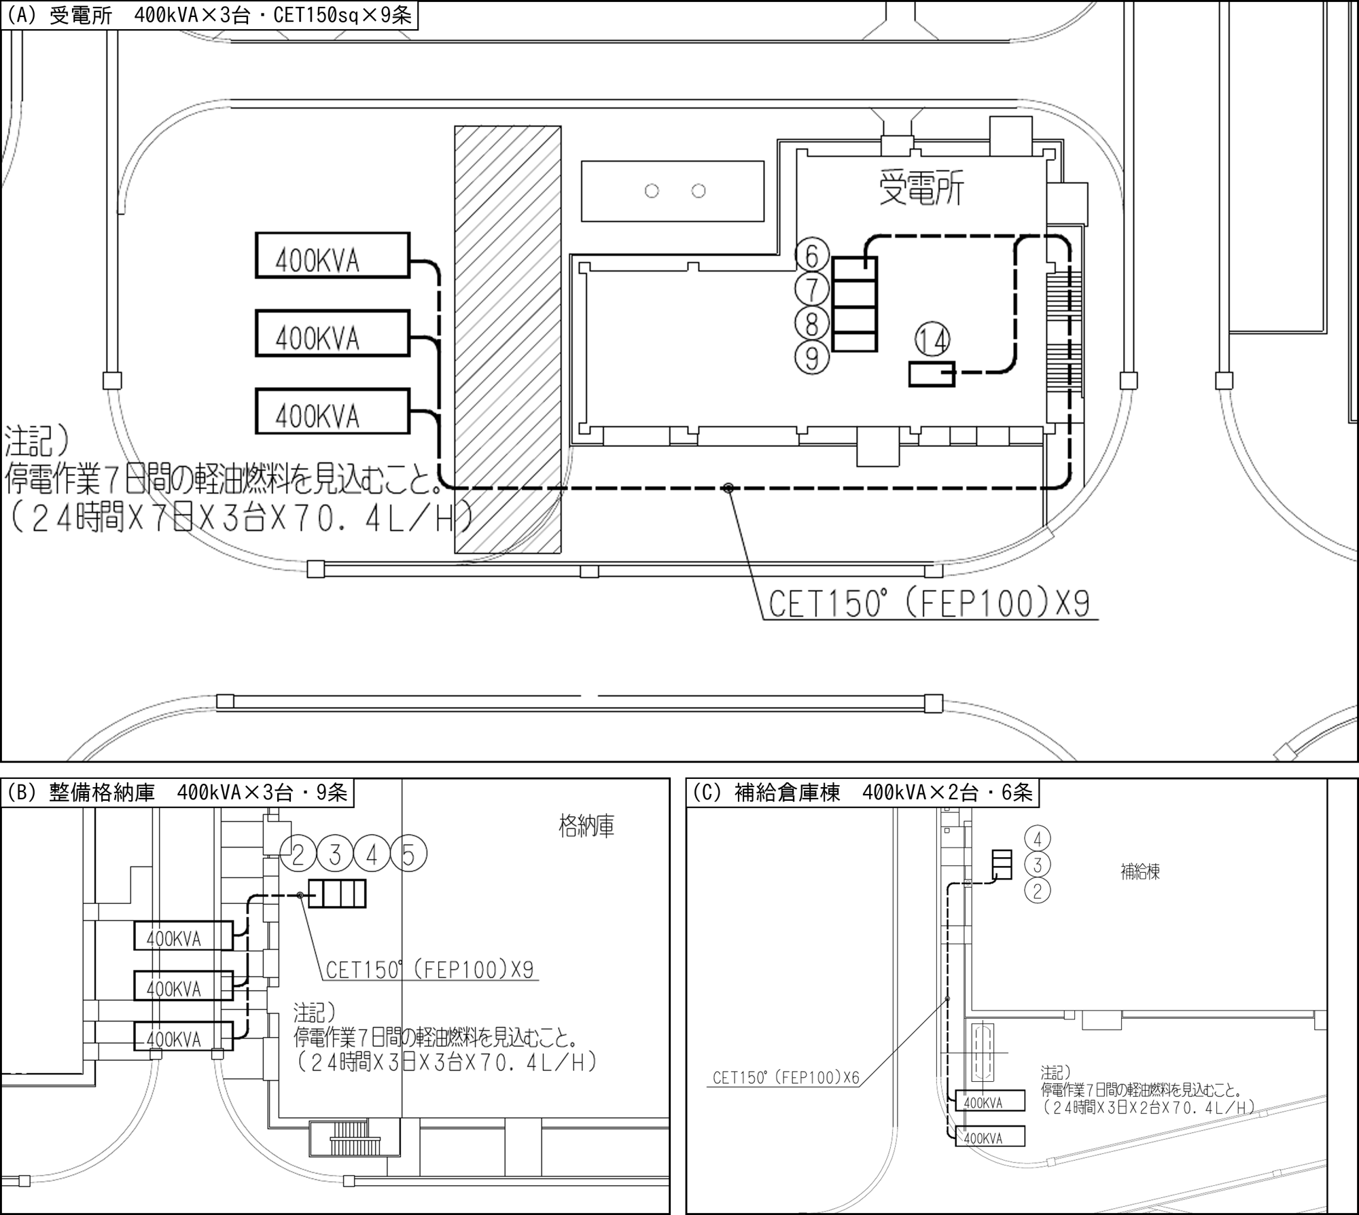

仮設発電機400kVA×8台。受電所：CET150sq（FEP100）×9条→⑥⑦⑧⑨⑭、整備格納庫：同×9条→②③（1号機）・④（2号機）・⑤（3号機）、補給倉庫棟：同×6条→②③④。 ※図中注記の燃料は、打合せにより3日間（24時間×3日×8台）で算定する（「2.3」による）。

【ED-02 受電所 2階平面図（電気室部分）】
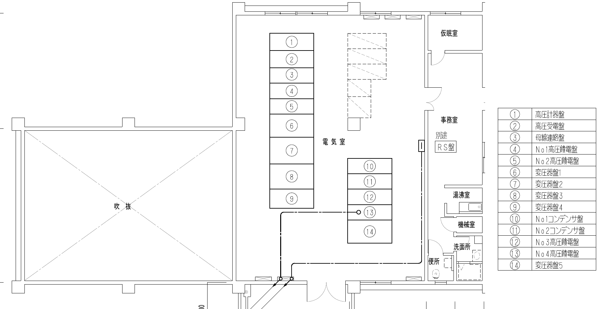
図中 ①高圧計器盤 ②高圧受電盤 ③母線連絡盤 ④⑤No.1・2高圧饋電盤 ⑥～⑨変圧器盤1～4 ⑩⑪No.1・2コンデンサ盤 ⑫⑬No.3・4高圧饋電盤 ⑭変圧器盤5 ※6kV引込ケーブル・光ケーブルの撤去・新設は別作業とし、本停電作業の範囲外とする。

8.1 仮設設備の設置内容
区 分 | 内 容 | 仕様・数量 | 備 考
仮設電源 | ディーゼル発電機（三相出力・単相出力付） | 400kVA×8台 | 受電所3台・整備格納庫3台・補給倉庫棟2台（ED-02による）
仮設配線 | CET150sq（FEP100） 露出配管配線 | 計24条 | 受電所9条・整備格納庫9条・補給倉庫棟6条
接続点 | 受電所：⑥⑦⑧⑨⑭の低圧側 整備格納庫：②③④⑤の主幹（電源側） 補給倉庫棟：②③④ | ― | 受電所・補給倉庫棟の号機・接続点・出力電圧は要確認。1盤に1台のみ接続（並列運転なし）
逆送防止 | 受電所：変圧器2次導体取外し 整備格納庫・補給倉庫棟：要確認 | ― | 仮設側と商用側の同時接続防止（表示・施錠）
仮設接地 | 接地極・接地線 | D種 100Ω以下 （400V級はC種 10Ω以下） | 発電機各台。⑭（440V）へ給電する号機はC種
燃 料 | 軽油 | 40,550.4L （24h×3日×8台 ×70.4L/h） | 補給方法（夜間の給油を含む）・貯蔵量は要確認。200L以上は少量危険物の届出、1,000L以上は仮貯蔵・仮取扱いの承認
揚重機械 | 要確認（2階電気室への搬出入） | 一式 | 変圧器（最大1,810kg）搬出入用・ARワーク
安全施設 | カラーコーン・バリケード・立入禁止表示 | 一式 | 作業区画・引込柱周辺・発電機周囲・揚重作業半径
消火設備 | ABC粉末消火器 | 発電機各台に1本以上 | 発電機周囲に配置。停電中の増設は「6.4」による
油流出対策 | オイルパン・吸着マット | 一式 | 発電機直下・給油箇所
夜間照明 | 投光器 | 一式 | 発電機周囲・巡視経路（3か所）
【ED-04 受電所 単線結線図 改修後 その1（左半分：①～⑨・受電～饋電～変圧器盤1～4）】
ED-04注記1）「図中、太線部の高圧機器、継電器及び高圧母線を新設する。」の太線部を赤線で表示した（赤線＝改修範囲、黒・灰色線＝既設、点線＝将来スペース）。縮小図のため詳細は原図（A3）による。
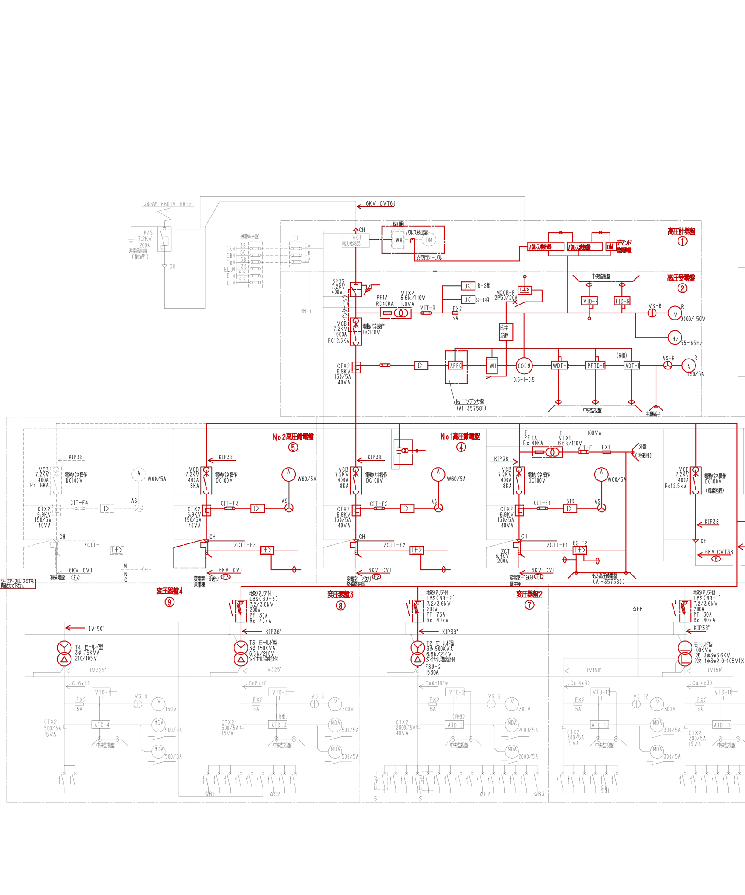

【ED-04 受電所 単線結線図 改修後 その2（右半分：⑩～⑭・既設発電設備・発電機切換盤）】
ED-04注記1）「図中、太線部の高圧機器、継電器及び高圧母線を新設する。」の太線部を赤線で表示した（赤線＝改修範囲、黒・灰色線＝既設、点線＝将来スペース）。縮小図のため詳細は原図（A3）による。

